生产计划
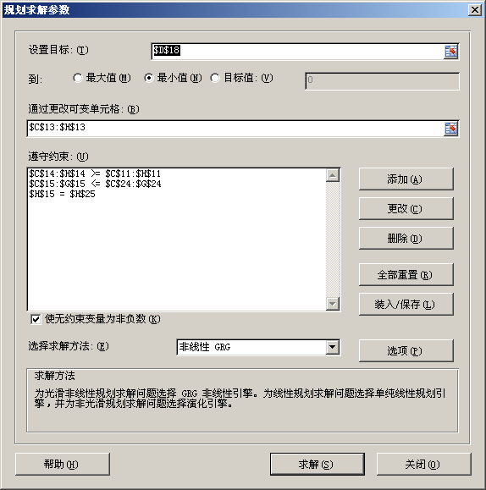
 | 生成计划（Production Planning）
颜色说明： | 已知条件 | 解题过程 |  | 目标函数 |  | 求解答案

问题： | 采用怎样的生产计划最为有利？

解题过程：
 | 期初产品 | 3

 | 月份 | 1 | 2 | 3 | 4 | 5 | 6 | 合计
合同要求月末提供产品数量 | di | 1 | 1 | 0 | 3 | 3 | 4 | 12
单位产品生成成本 | pi | 11 | 13 | 13 | 12 | 14 | 13
生产数量quantity | qi | 0 | 0 | 0 | 5 | 0 | 4 | 9
可提供数量supply =期初+本期生产 | si | 3 | 2 | 1 | 6 | 3 | 4
期末库存数量balance =期初+本期生产-提供 | bi | 2 | 1 | 1 | 3 | 0 | 0 | 0

目标函数： | min 总成本 | 总成本=各期生产成本之和+各期保管费之和
 |  |  |  |  |  | 总成本 |  | 122
生产成本=生产数量*单位成本 | 生产成本 | 0 | 0 | 0 | 60 | 0 | 52 | 112
保管费=上月余额*1 | 保管费 | 3 | 2 | 1 | 1 | 3 | 0 | 10

约束条件：
满足合同要求数量 | 可提供数量si>=合同数量di
库存上限<=5 | 期末库存数量bi<=5 | 5 | 5 | 5 | 5 | 5
期末库存为0 | 最后一期数量 b6=0 |  |  |  |  |  | 0

非负性约束： | 各期产量qi>=0

决策变量： | 各期产量qi

